Hoja1
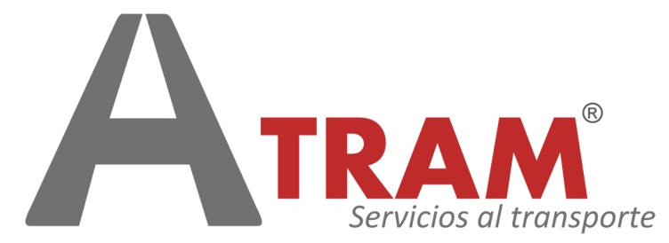

Cálculo de caducidad de la ITV tras la finalización del Estado de Alarma

Introducir fecha caducidad ITV | 2020-03-14 | 2020-08-05

ITV prorrogada hasta | 2020-08-05

Normativa de aplicación
Orden SND/413/2020, de 15 de mayo, por la que se establecen medidas especiales para la inspección técnica de vehículos.
https://www.boe.es/boe/dias/2020/05/16/pdfs/BOE-A-2020-5081.pdf

